ปก
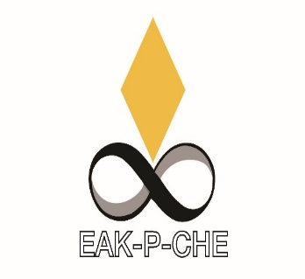
เอกสารส่งมอบงาน

สำหรับโครงการ

ปรับปรุงห้องปฏิบัติการเพื่องานทางวิทยาศาสตร์ตามมาตรฐาน ESPReL
ตำบลศาลายา อำเภอพุทธมณฑล จังหวัดนครปฐม 1 งาน

1.1 บัญชีแสดงปริมาณค่าวัสดุและค่าแรงตามประเภทวัสดุหรือรายการย่อยแต่ละหมวดงาน(BOQ)

จัดทำโดย
บริษัท เอกพีชี คอนซัลแท้นท์ จำกัด

